26-09
Una empresa responsable de IVA le vende 1000000 más IVA en dotaciones a una empresa gran contribuyente a credito a 15 días. Pasado este tiempo, el cliente le ofrece pagarle con un terreno avaluado en 130000000 y la diferencia será cubierta con más mercancia, el costo de las ventas realizadas son del 75% sobre el ingresoo. Cuse toda la operación, realice los pagos pertinentes y considere las normas tributarias.

 |  |  |  |  | Tarea: Cómo sacar el valor del ingreso desde el costo

CÓDIGO | CUENTA | DEBE | HABER
413501 | Venta (comercio al por mayor y por menor) |  | $ 100,000,000.00
240801 | IVA 19% |  | $ 19,000,000.00
136505 | Retención en la fuente (2,5%) | $ 2,500,000.00
136701 | Rete IVA | $ 2,850,000.00
613501 | Costo de ventas | $ 75,000,000.00
143501 | Inventario |  | $ 75,000,000.00
130505 | Cliente | $ 113,650,000.00
413501 | Venta (comercio al por mayor y por menor) |  | $ 14,386,273.65
240801 | IVA 19% |  | $ 2,733,391.99
136505 | Retención en la fuente (2,5%) | $ 359,656.84
136701 | Rete IVA | $ 410,008.80
613501 | Costo de ventas | $ 10,789,705.24
143501 | Inventario |  | $ 10,789,705.24
130505 | Cliente | $ 16,350,000.00
150401 | Terrenos | $ 130,000,000.00
130505 | Cliente |  | $ 130,000,000.00

Medición Posterior
Deterioro: es algo que no es normal
Depeciación: es el desgaste normal

1. Modelo del costo.
2. Modelo de revaluación.

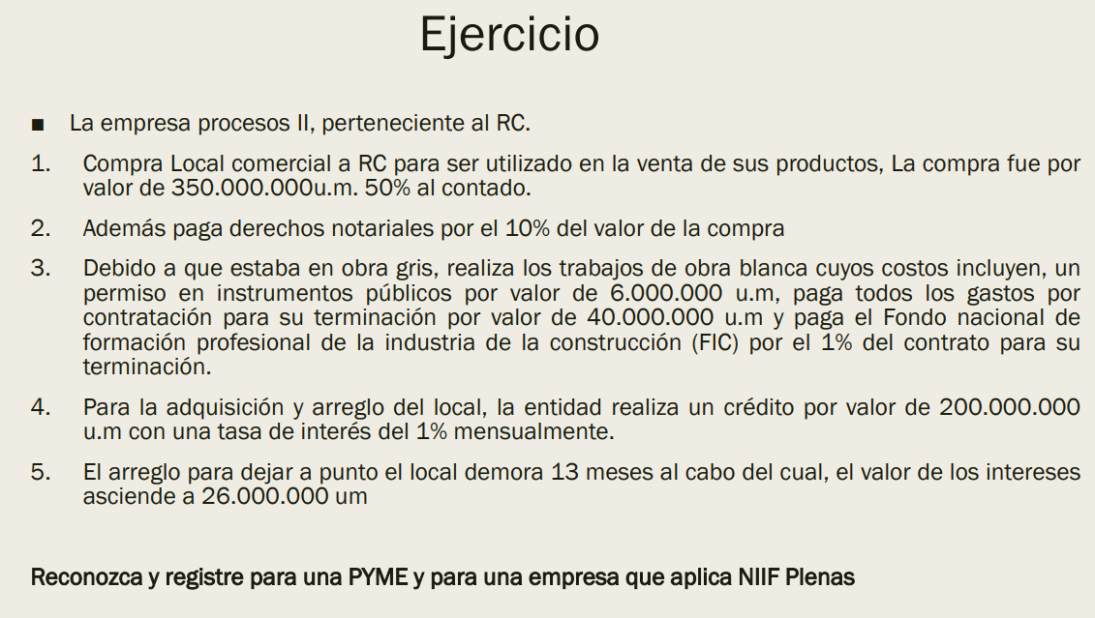
EJERCICIO
MEDICIÓN INICIAL
Código | Cuenta | Debe | Hacer
151601 | Local | $ 350,000,000.00
220101 | Proveedores |  | $ 350,000,000.00
220101 | Proveedores | $ 175,000,000.00
112005 | Banco |  | $ 175,000,000.00
151601 | Local | $ 35,000,000.00
220101 | Proveedores |  | $ 35,000,000.00
220101 | Proveedores | $ 35,000,000.00
112005 | Banco |  | $ 35,000,000.00
151601 | Local | $ 6,000,000.00
220101 | Proveedores |  | $ 6,000,000.00
220101 | Proveedores | $ 6,000,000.00
112005 | Banco |  | $ 6,000,000.00
151601 | Local | $ 40,000,000.00
220101 | Proveedores |  | $ 40,000,000.00
220101 | Proveedores | $ 40,000,000.00
112005 | Banco |  | $ 40,000,000.00
151601 | Local | $ 400,000.00
220101 | Proveedores |  | $ 400,000.00
220101 | Proveedores | $ 400,000.00
112005 | Banco |  | $ 400,000.00
210510 | Obligación financiera |  | $ 200,000,000.00
112005 | Banco | $ 200,000,000.00
530520 | Intereses | $ 26,000,000.00
210510 | Obligación financiera |  | $ 26,000,000.00
210510 | Obligación financiera | $ 26,000,000.00 |  | Si es una PYME no lleva los gastos por intereses a activos, los lleva a gastos y después a activo cuando este esté terminado
112005 | Banco |  | $ 26,000,000.00 | Si es PLENA lo toma como activo hasta que la propiedad quede apta, después se toma como gasto
151601 | Local | $ 26,000,000.00
210510 | Obligación financiera |  | $ 26,000,000.00
210510 | Obligación financiera | $ 26,000,000.00
112005 | Banco |  | $ 26,000,000.00
MEDICIÓN POSTERIOR

La depreciación es el desgaste normal del activo por su uso
Métodos de depreciación: Lineal, unidades productiva, decrecientes.
*La depreciación empieza a calcularse desde el momento en que está en condiciones de uso.

10-10
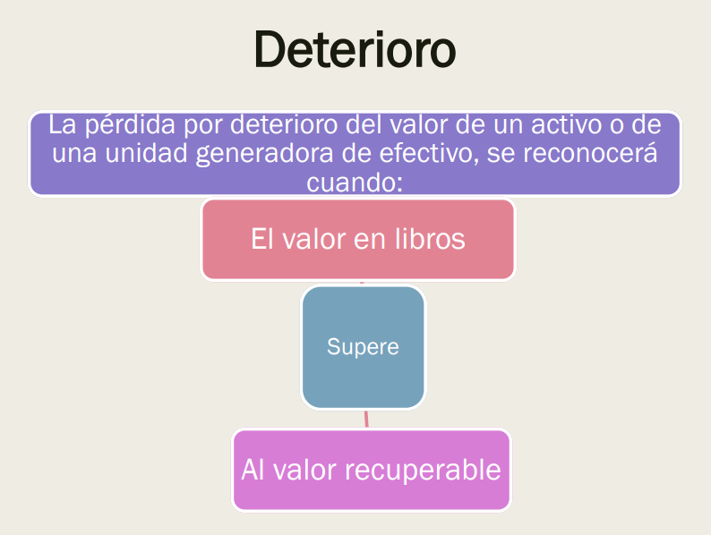
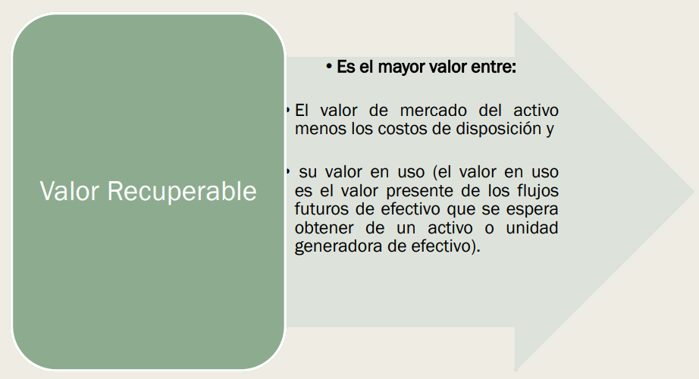
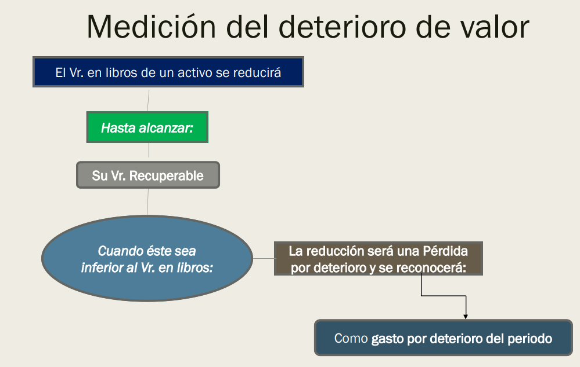
 | CONCEPTOS
 | Las propiedades de inversión son edificaciones y terrenos únicamente, las características que estos deben tener para que entren en la categoría son plusvalia, ingresos o ambas
 | Para esto se debe calcular el valor de mercado, cuando el ingreso de una propiedad de inversión esta por debajo del valor de mercado es conciderado no mercado y no entra dentro de una propiedad de inversión
 | Si tengo un edificio de de tres plantas y las dos primeras se dedican a la producción y a la parte administrativa esto es considerado PPYE pero si la última planta está en arriendo a precio de mercado es considerado una propiedad de inversión
 | DETERIORO
Cuando el valor en libros supere al valor que se recupera existe DETERIORO
El valor recuperado puede ser dos: el valor de uso y el valor de mercado
Se coge el valor más grande para comparar el valor en libros
Cuando el valor del mercado es mayor que el valor en libros ya no necesitamos buscar el valor de uso.
 | EJEMPLO DE CUENTA
CÓDIGO | CUENTA | DEBE | HABER
1599 | Deterioro acumulado |  | XXXX
5199 | Gasto por deterioro | XXX
5299 | Gasto por deterioro
7399 | Gasto por deterioro
 | EJERCICIO
Medición Inicial | $ 180,000,000.00
Valor residual | 0
Vida útil | 10
A partir del segundo año van a revisar la maquina porque no está funcionando correctamente
Valor de mercado | $ 130,000,000.00
Y en los 8 años restantes va a tener los siguientes flujos de efectivos
1 | $ 15,000,000.00
2 | $ 10,000,000.00
3 | $ 25,000,000.00
4 | $ 30,000,000.00
5 | $ 15,000,000.00
6 | $ 40,000,000.00
7 | $ 20,000,000.00
8 | $ 30,000,000.00
La tasa de descuento es del 0,8% mensual
Determine si hay deterioro y si lo hay, causelo:

 | DEPRECIACIÓN LINEAL
Valor útil | Valor depreciable | Depreciación periodica | Depreciación acumulada | Saldo | Valor de mercado | $ 130,000,000.00
1 | $ 180,000,000.00 | $ 18,000,000.00 | $ 18,000,000.00 | $ 162,000,000.00 | tasa | 0.80%
2 | $ 180,000,000.00 | $ 18,000,000.00 | $ 36,000,000.00 | $ 144,000,000.00 | ia | 10.03%
3 | $ 180,000,000.00 | $ 18,000,000.00 | $ 54,000,000.00 | $ 126,000,000.00 | 1 | $ 15,000,000.00 | $ 13,632,166.25
3 | $ 180,000,000.00 | $ 18,000,000.00 | $ 72,000,000.00 | $ 108,000,000.00 | 2 | $ 10,000,000.00 | $ 8,259,375.85
4 | $ 180,000,000.00 | $ 18,000,000.00 | $ 90,000,000.00 | $ 90,000,000.00 | 3 | $ 25,000,000.00 | $ 18,765,530.77
5 | $ 180,000,000.00 | $ 18,000,000.00 | $ 108,000,000.00 | $ 72,000,000.00 | 4 | $ 30,000,000.00 | $ 20,465,186.82
6 | $ 180,000,000.00 | $ 18,000,000.00 | $ 126,000,000.00 | $ 54,000,000.00 | 5 | $ 15,000,000.00 | $ 9,299,494.30
7 | $ 180,000,000.00 | $ 18,000,000.00 | $ 144,000,000.00 | $ 36,000,000.00 | 6 | $ 40,000,000.00 | $ 22,537,289.29
8 | $ 180,000,000.00 | $ 18,000,000.00 | $ 162,000,000.00 | $ 18,000,000.00 | 7 | $ 20,000,000.00 | $ 10,241,069.15
9 | $ 180,000,000.00 | $ 18,000,000.00 | $ 180,000,000.00 | $ - | 8 | $ 30,000,000.00 | $ 13,960,795.71
 |  |  |  |  | VP | $ 117,160,908.14 | $ 117,160,908.14

 |  |  |  |  | Deterioro | 0

25-10
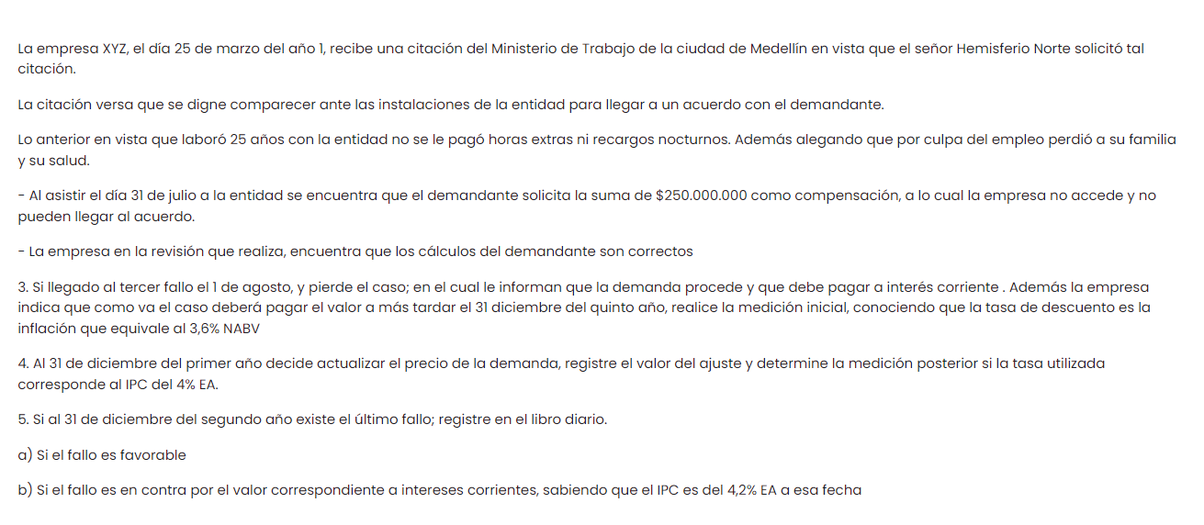

 | CAUSACIÓN
 | CÓDIGO | CUENTA | DEBE | HABER |  | CAUSACIÓN CUANDO ES POSIBLE
 | 912005 | Contingencia laboral |  | $ 250,000,000.00
 | 940105 | Contingencia por el contrario | $ 250,000,000.00

3. | VF | $ 250,000,000.00
 | i inflación | 3.60% | NABV
 | ip | 0.60%
 | n | 53 | meses
 | n | 26.5 | bimestres
 | VP | $ 213,350,428.57 | Este VA será nuestra medición inicial

 | CAUSACIÓN
 | CÓDIGO | CUENTA | DEBE | HABER
 | 519915 | Gasto por provisión demanda | $ 213,350,428.57
 | 260404 | Litigios |  | $ 213,350,428.57 |  |  | CAUSACIÓN
 |  |  |  |  |  |  | CÓDIGO | CUENTA | DEBE | HABER
4. | VP | $ 213,350,428.57 |  |  |  |  | 519915 | Gasto por provisión demanda | $ 213,350,428.57
 | i IPC | 4% | EA |  |  |  | 260404 | Litigios |  | $ 213,350,428.57
 | ip | 0.33% |  |  |  |  | 519915 | Gasto por provisión demanda | $ 3,515,209.47
 | n | 5 | meses |  |  |  | 260404 | Litigios |  | $ 3,515,209.47
 | VF | $ 216,865,638.04 |  |  |  |  | 912005 | Contingencia laboral |  | $ 250,000,000.00
 | Diferencia | $ 3,515,209.47 | 2023-12-31 |  |  |  | 940105 | Contingencia por el contrario | $ 250,000,000.00

 |  |  |  |  |  |  | CÁLCULO
5. | A. | 42 | Recuperación |  | $ 216,865,638.04
 |  | 260404 | Litigios | $ 216,865,638.04 |  |  | VP | $ 216,865,638.04 | 3er año | 4to año |  | 5to año
 |  |  |  |  |  |  | ia | 4.20% | 5% | 4.80% | NAMV | 0.40%
 | B. | 23 | Cuentas por pagar |  | $ 225,973,994.84 |  | ip | 0.34% | 0.41% | 0.40% |  | 4.91%
 |  | 260404 | Litigios | $ 216,865,638.04 |  |  | n | 12 | meses
 |  | 5199 | Demanda | $ 9,108,356.80 |  |  |  | 1
 |  |  |  |  |  |  | VF | $ 225,973,994.84
 | Suponiendo que no se falla antes del 5to año, reconozca medición posterior por cada año suponiendo que el tercer año el IPC es del 5% EA, el 4to año sea del 4,8% NAMV y el 5to año el IPC sea del 0,4% mensual.

 | Segundo año | $ 225,973,994.84 | $ 9,108,356.80
 | Tercer año | $ 237,272,694.58 | $ 11,298,699.74
 | Cuarto año | $ 248,915,714.94 | $ 11,643,020.37
 | Quinto año | $ 261,130,060.73 | $ 12,214,345.79

 | CAUSACIÓN
 | CÓDIGO | CUENTA | DEBE | HABER
 | 5199 | Gasto por demanda | $ 9,108,356.80
 | 2604 | Provisión |  | $ 9,108,356.80
 | 5199 | Gasto por demanda | $ 11,298,699.74
 | 2604 | Provisión |  | $ 11,298,699.74
 | 5199 | Gasto por demanda | $ 11,643,020.37
 | 2604 | Provisión |  | $ 11,643,020.37
 | 5199 | Gasto por demanda | $ 12,214,345.79
 | 2604 | Provisión |  | $ 12,214,345.79

 | 2604 | Provisión | $ 261,130,060.73
 | 23 | Cuentas por pagar |  | $ 250,000,000.00
 | 5199 | Gasto por demanda |  | $ 11,130,060.73

 |  |  |  | PATRIMONIO
 |  |  |  | Es la parte residual del activo menos los pasivos
 |  |  |  | Está conformado por dos rubros: los aportes de los socios y la utilidad o pérdida del ejercicio.
 |  |  |  | Constituye la fuente de financiación propia, es decir, los socios no tienen el mismo grado de ejercibilidad que los bancos o otros
 |  |  |  | Patrimonio bruto es igual a activo y patrimonio neto es igual a patrimonio
 |  |  |  | Cuentas que integran el patrimonio
 |  |  |  | Fondos aportados por los accionistas
 |  |  |  | Prima en colocación de aportes : es la ganancia por la venta de acciones, el valor residual de las mismas
 |  |  |  | Revalorización del patrimonio
 |  |  |  | Resultado del periodo (pérdidas o ganancias)
 |  |  |  | El resultado del periodo DEBE cerrarse cada año, y los valores deben estar como RESULTADO ACUMULADO en el primer registro del periodo del año siguiente
 |  |  |  | Reservas : Las RESERVAS LEGALES las empresas están obligadas a retener el 10% de sus utilidades de cada año, esto con el fin de tener un respaldo financiero ante cualquier evento
 |  |  |  | RESERVAS OCASIONALES: Son aquellas que los socios pactan para eventos ocasinales de la empresa.

 |  |  |  | CAPITAL
 |  |  |  | Capital social es aquél valor por el cual la empresa es creada o actualizada, está compuesta por acciones, préstamos
 |  |  |  | El capital social está dividido en capital autorizado, suscrito o por pagar
 |  |  |  | En el caso de las SA, lo mínimo que se puede suscribir es el equivalente al 50% del capital autorizado
 |  |  |  | Del capital suscrito y pagado al momento de la creación se debe pagar por lo menos el 30% del capital suscrito
 |  |  |  | EJEMPLO
 |  |  |  | La emprese se crea con 80 millones, se suscribe por 40 y se paga el 30% del capital suscrito en efectivo. Contabilice y suponga que se paga el aporte en efectivo

 |  |  | 310505 | Capital autorizado |  | $ 80,000,000.00
 |  |  | 310510 | Capital por suscribir | $ 80,000,000.00
 |  |  | 310510 | Capital por suscribir |  | $ 40,000,000.00
 |  |  | 310515 | Capital suscrito por cobrar | $ 40,000,000.00
 |  |  | 310515 | Capital suscrito por cobrar |  | $ 12,000,000.00
 |  |  | 110505 | Caja | $ 12,000,000.00

31-10
PATRIMONIO

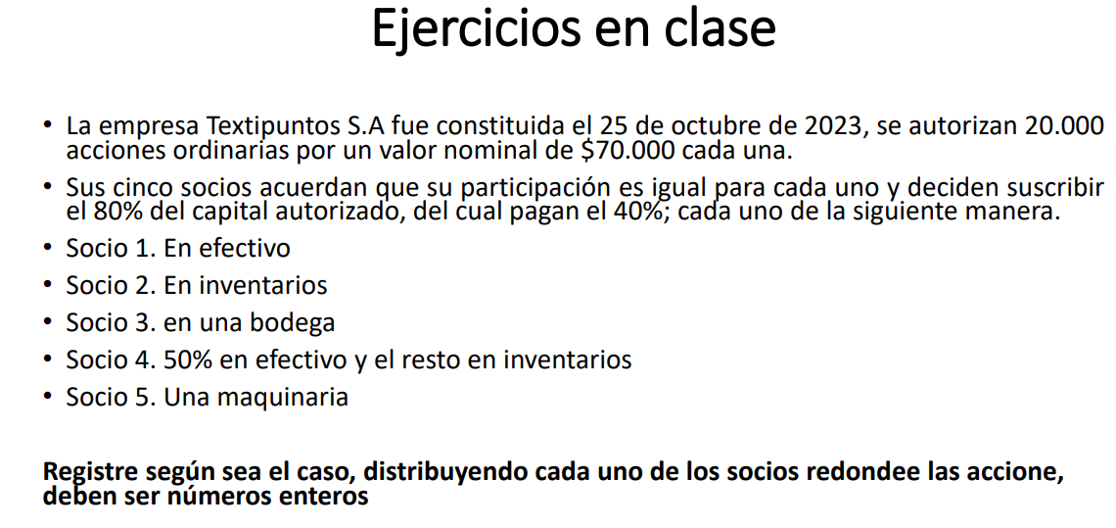
 |  |  |  |  |  |  | CAUSACIÓN
 |  |  |  |  |  |  | CÓDIGO | CUENTA | DEBE | HABER
 |  |  |  |  |  |  | 310505 | Capital autorizado |  | 1,400,000,000.00
 |  |  |  |  |  |  | 310510 | Capital por suscribir | 1,400,000,000.00
 |  |  |  |  |  |  | 310510 | Capital por suscribir |  | 1,120,000,000.00
 |  |  |  |  |  |  | 310515 | Capital suscrito por cobrar socio 1 | 224,000,000.00
 |  |  |  |  |  |  | 310515 | Capital suscrito por cobrar socio 2 | 224,000,000.00
 |  |  |  |  |  |  | 310515 | Capital suscrito por cobrar socio 3 | 224,000,000.00
 |  |  |  |  |  |  | 310515 | Capital suscrito por cobrar socio 4 | 224,000,000.00
 |  |  |  |  |  |  | 310515 | Capital suscrito por cobrar socio 5 | 224,000,000.00
 |  |  |  |  |  |  | 310515 | Capital suscrito por cobrar socio 1 |  | 89,600,000.00
 |  |  |  |  |  |  | 110505 | Caja | 89,600,000.00
 |  |  |  |  |  |  | 310515 | Capital suscrito por cobrar socio 2 |  | 89,600,000.00
 |  |  |  |  |  |  | 143501 | Mercancía | 89,600,000.00
 |  |  |  |  |  |  | 310515 | Capital suscrito por cobrar socio 3 |  | 89,600,000.00
 |  |  |  |  |  |  | 151601 | Bodega | 89,600,000.00
 |  |  |  |  |  |  | 310515 | Capital suscrito por cobrar socio 4 |  | 89,600,000.00
 |  |  |  |  |  |  | 110505 | Caja | 44,800,000.00
Cantidad de acciones | 20,000.00 | 16,000.00 | 80% de las acciones |  |  |  | 143501 | Mercancía | 44,800,000.00
Valor por acciones | 70,000.00 |  |  |  |  |  | 310515 | Capital suscrito por cobrar socio 5 |  | 89,600,000.00
Autorizado | 1,400,000,000.00 |  |  |  |  |  | 152405 | Maquinaria | 89,600,000.00
Capital suscrito | 1,120,000,000.00
Capital pagado | 448,000,000.00

Socio 1 | 3,200.00 | 224,000,000.00 | 1,280.00 | 89,600,000.00
Socio 2 | 3,200.00 | 224,000,000.00 | 1,280.00 | 89,600,000.00
Socio 3 | 3,200.00 | 224,000,000.00 | 1,280.00 | 89,600,000.00
Socio 4 | 3,200.00 | 224,000,000.00 | 1,280.00 | 89,600,000.00
Socio 5 | 3,200.00 | 224,000,000.00 | 1,280.00 | 89,600,000.00
 | 16,000.00 | 1,120,000,000.00 | 6,400.00 | 448,000,000.00

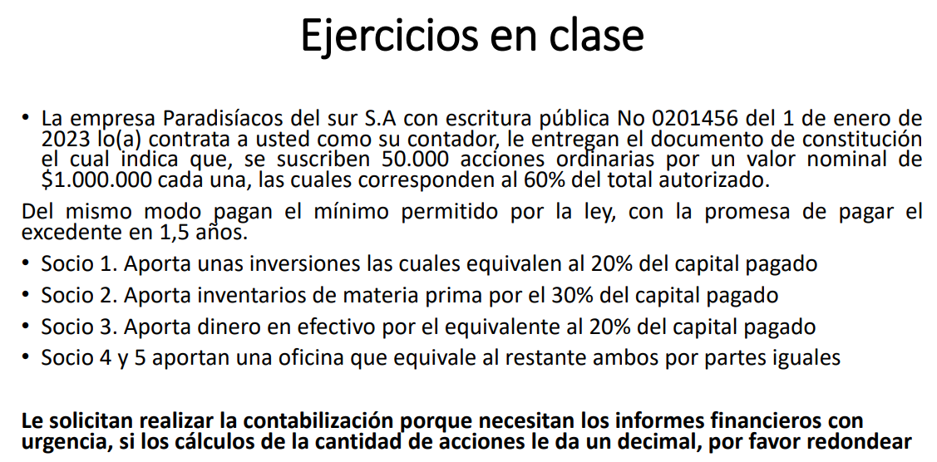

Acciones autorizadas | 83,333.00 | 60% |  |  | CAUSACIÓN
Acciones suscritas | 50,000.00 | 100% |  |  | CÓDIGO | CUENTA | DEBE | HABER
Cantidad de acciones pagadas | 15,000.00 |  |  |  | 310505 | Capital autorizado |  | 83,333,000,000.00
Valor acciones | 1,000,000.00 |  |  |  | 310510 | Capital por suscribir | 83,333,000,000.00
Capital autorizado | 83,333,000,000.00 |  |  |  | 310510 | Capital por suscribir |  | 50,000,000,000.00
Capital suscrito | 50,000,000,000.00 |  |  |  | 310515 | Capital suscrito por cobrar socio 1 | 10,000,000,000.00
Capital pagado | 15,000,000,000.00 |  |  |  | 310515 | Capital suscrito por cobrar socio 2 | 15,000,000,000.00
Socio 1 | 3,000.00 | 3,000,000,000.00 | 10,000.00 | 10,000,000,000.00 | 310515 | Capital suscrito por cobrar socio 3 | 10,000,000,000.00
Socio 2 | 4,500.00 | 4,500,000,000.00 | 15,000.00 | 15,000,000,000.00 | 310515 | Capital suscrito por cobrar socio 4 | 7,500,000,000.00
Socio 3 | 3,000.00 | 3,000,000,000.00 | 10,000.00 | 10,000,000,000.00 | 310515 | Capital suscrito por cobrar socio 5 | 7,500,000,000.00
Socio 4 | 2,250.00 | 2,250,000,000.00 | 7,500.00 | 7,500,000,000.00 | 310515 | Capital suscrito por cobrar socio 1 |  | 3,000,000,000.00
Socio 5 | 2,250.00 | 2,250,000,000.00 | 7,500.00 | 7,500,000,000.00 | 120501 | Inversión | 3,000,000,000.00
 | 15,000.00 | 15,000,000,000.00 | 50,000.00 | 50,000,000,000.00 | 310515 | Capital suscrito por cobrar socio 2 |  | 4,500,000,000.00
 |  |  |  |  | 143501 | Mercancía | 4,500,000,000.00
 |  |  |  |  | 310515 | Capital suscrito por cobrar socio 3 |  | 3,000,000,000.00
 |  |  |  |  | 110505 | Caja | 3,000,000,000.00
 |  |  |  |  | 310515 | Capital suscrito por cobrar socio 4 |  | 2,250,000,000.00
 |  |  |  |  | 310515 | Capital suscrito por cobrar socio 5 |  | 2,250,000,000.00
 |  |  |  |  | 151601 | Oficina | 4,500,000,000.00

 | CLASES DE ACCIONES
 | 1. Nominales y al portador 2. De industria 3. Comunes y preferentes. 4. Acciones propias readquiridas.

